표지
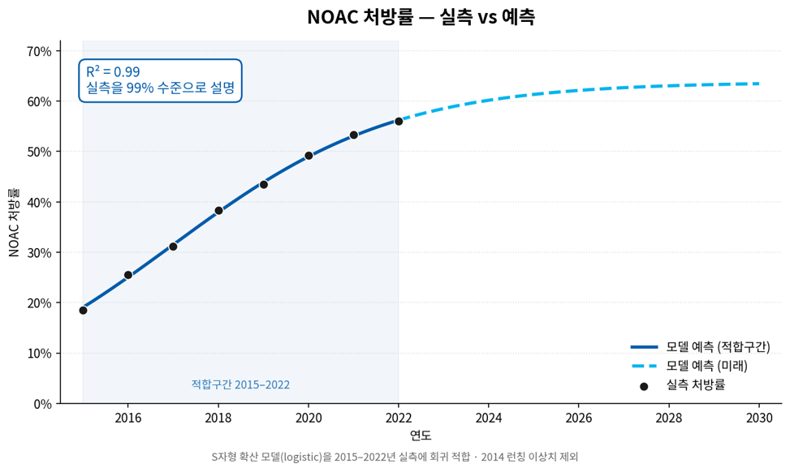
SVK HCT

SVK HCT Sales Forecast
FY2027 Budget · FY2028~2030 MTS

요약 · 보고
FCST RESULT
변동요인분석
FCST FLOW

산출 근거 체인
1 유병환자수
2 의료이용환자수
3 고혈압 치료환자수
4 ARB 처방환자수
5 ARB 처방량 · VPP
6 ARB+CCB+DU 복합제 처방량
7 SVK HCT 처방량 · MS
8 매출
참고 제네릭 벤치마크 · 민감도

데이터 · 운영
원본_RAW (월별 붙여넣기)
원본_월별 · 모니터링_월별
갱신: 매월 UBIST 파일을 원본_RAW A21에 붙여넣으면 전체가 자동 재계산됩니다

작성일 : 2026-09-14 (V1.1 → LIX V4.0 구조 정렬본)

FCST RESULT
SVK HCT SALES FORECAST
 |  |  |  |  |  | 표시연도 ▶ | 2026

1. 매출수량 (백만 T)
 | Model Base | MKT Base | Best (침투 -10%p) | Worst (침투 +10%p)

구분 | FY2026 | FY2027 | FY2028 | FY2029 | FY2030
Model Base
MKT Base
Best (침투 -10%p)
Worst (침투 +10%p)

2. 매출액 (백만원)
 | Model Base | MKT Base | Best (침투 -10%p) | Worst (침투 +10%p)

구분 | FY2026 | FY2027 | FY2028 | FY2029 | FY2030
Model Base
MKT Base
Best (침투 -10%p)
Worst (침투 +10%p)

변동요인분석
SVK HCT FCST 변동 요인 분석과 시뮬레이션

① 변동 요인 분석
- 핵심 변동 요인 : 제네릭 침투(성분 내 Original 비율) (매출 변동성 ±20.9%로, 타 요인 대비 압도적인 영향력을 행사함)
- 기타 변동 요인: Olmesartan MS 하한(±9.2%), ARB+CCB+DU 비율 상한 L(±8.5%), 의료이용비율(±5.9%) 등 (구조 파라미터 성격, 실측 갱신 시 자동 재추정)
- 예외 요인: 약가 인하 고시(현재 없음) 및 MKT 제출 수치와의 차이는 본 시뮬레이션 외 별도 리스크로 분류 · 환자 체인(L1~L4)은 VPP 역산 구조로 방향이 직관과 반대일 수 있어 해석 주의
매출 변동 요인 분석 (단위: 매출 대비 ±%)
 | 영향(%)

② 시뮬레이션 : 제네릭 침투 방어의 재무적 가치

제네릭 침투 시나리오별 매출 격차 (단위: 억원)
 | 매출

· 근거: 근거_민감도 참조

근거_ARB처방환자수
ARB 처방환자수 산출 : Hypertension Fact Sheet 2025 기반 산출

 |  |  |  |  |  |  |  |  | ◀ 실측 (건보공단 전수, 2018~2023) |  |  |  |  |  | 예측 (로지스틱, 2024~2030) ▶
구분 / 연도 ▶ | 2010 | 2011 | 2012 | 2013 | 2014 | 2015 | 2016 | 2017 | 2018 | 2019 | 2020 | 2021 | 2022 | 2023 | 2024 | 2025 | 2026 | 2027 | 2028 | 2029 | 2030
■ A. 고혈압 치료환자수 (명) [근거_치료환자수 참조]
치료환자수 (전체)

■ B. ARB 처방률 (%) [2018~23 : 처방환자수(C)÷고혈압치료(A) | 2023~30 : 과거 처방률 추세를 로지스틱 S-curve1로 연장(상한88%)]
ARB 처방률

■ C. ARB 처방환자수 (명) [2018~23 : 건보공단 전수 | 2024~30 : 고혈압 치료환자수(A) × ARB 처방률(B)]
▶ ARB 처방환자수 |  |  |  |  |  |  |  |  | 6,439,000 | 6,892,000 | 7,317,000 | 7,855,000 | 8,290,000 | 8,669,000

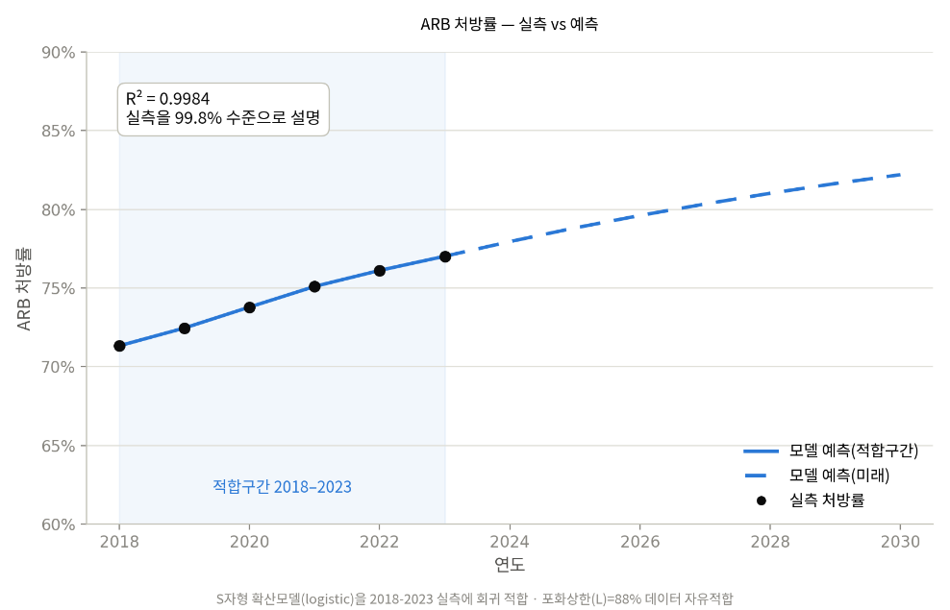
[참고] ARB 처방률 예측방식 : 로지스틱 S-curve1
 | 곡선식: p(t) = L / (1 + exp(−k·(t − x0))) + anchor
★ 주요 파라미터 | (적합구간: 2018~2023; R2=0.9984, 전체 실측 6개년 사용)
 | L (포화상한) | k (성장속도) | x0 (중심연도) | anchor (2023 보정)
 | 0.88

 | 파라미터 | 산출 근거
 | L (포화상한) | 2018-2023 실측 6개년에 대한 로지스틱 자유적합(curve_fit)으로 추정(표준오차 ±5%p, 95% CI 약 78~98%).
 | k (성장속도) | 곡선이 가팔라지는 빠르기 = -SLOPE(z,연도) [B38:D43 보조계산, L=0.88 고정]
 | x0 (중심연도) | 확산이 가장 빨랐던 해 = INTERCEPT(z,연도)/k [B38:D43 보조계산, L=0.88 고정]
 | anchor (2023 보정) | 곡선을 2023(최신 실측)에 정확히 맞추는 보정 = O9 - 로지스틱순수식(k,x0,L)

※ 출처 : NHIS(2018~2023), BI 자체 추정
※ 범례
· 외부 입력 데이터: 청색(Blue) 표기
· 예측 변수(또는 예측치): 녹색(Green) 표기
· 최종 산출 결과: 황색(Yellow) 음영 행

[참고] k, x0, anchor 선형화 보조계산 (L=0.88 고정, z = LN(L/p - 1))
 | 연도 | 실측 처방률(p) | z = LN(L/p-1)

근거_ARB처방량
ARB 처방량(시장) 산출 : UBIST 기반 추정

 |  |  |  |  |  | ◀ 처방량 실측 (UBIST, 2018~2025) |  |  |  |  |  |  |  |  |  |  | 예측 (2026~2030) ▶ |  |  |  |  |  |  | 참고비율
구분 / 연도 ▶ | 2010 | 2011 | 2012 | 2013 | 2014 | 2015 | 2016 | 2017 | 2018 | 2019 | 2020 | 2021 | 2022 | 2023 | 2024 | 2025 | 2026 | 2027 | 2028 | 2029 | 2030 | FY26 1분기 |  | 1Q | 2Q | 3Q | 4Q | Total
■ A. ARB 처방환자수 (명) [근거_ARB처방환자수 참조] |  |  |  |  |  |  |  |  |  |  |  |  |  |  |  |  |  |  |  |  |  |  | FY23 | 687724389.71 | 685232979.03 | 703178428.91 | 701892905.48
ARB 처방환자수 |  |  |  |  |  |  |  |  |  |  |  |  |  |  |  |  |  |  |  |  |  |  | FY24 | 708182225.26 | 729055213.41 | 755893600.9 | 725136845.44
 |  |  |  |  |  |  |  |  |  |  |  |  |  |  |  |  |  |  |  |  |  |  | FY25 | 739586970.9 | 766186724.43 | 746642384.03 | 751261487.08
■ B. ARB 처방량 [2018~25 : UBIST 실측 | 2026~30 : ARB 처방환자수(A) × VPP(C)] |  |  |  |  |  |  |  |  |  |  |  |  |  |  |  |  |  |  |  |  |  |  | FY26 | 774479020.41
▶ ARB 처방량 |  |  |  |  |  |  |  |  | 2,060,974,765 | 2,197,022,241 | 2,331,565,240 | 2,493,296,870 | 2,641,048,248 | 2,778,028,703 | 2,918,267,885 | 3,003,677,566 |  |  |  |  |  | 774,479,020

■ C. VPP 환자당 연간 처방일수 (일) [2018~25 : 처방량(B)÷환자수(A) | 2026~30 : 과거 VPP 평균 기반 고정1]
VPP (처방일/DOT)
None None
2018 | 320.07683877
2019 | 318.77861881
2020 | 318.65043596
2021 | 317.41526035
2022 | 318.58241834
2023 | 320.45549696
2024 | 322.76230485
2025 | 326.49361318
2026 | 329.49361318
2027 | 331.49361318
2028 | 332.49361318
2029 | 332.49361318
2030 | 332.49361318
★ 주요 파라미터 (분석 구간: 2018~2025년)
 | 구분 | 2026 | 2027 | 2028
 | VPP 증가 일수
 | (최근 3개년 증가 일수 평균 반영, 증가 점차 둔화 후유지 추정)

※ 출처 : UBIST(2018~2025), BI 자체 추정
※ 단위: 처방일(DOT).
※ 범례
· 외부 입력 데이터: 청색(Blue) 표기
· 예측 변수(또는 예측치): 녹색(Green) 표기
· 최종 산출 결과: 황색(Yellow) 음영 행

■ D. 월별 ARB 처방량(FY기준) 실측 입력 & 롤링 VPP
※ 4월~3월=회계연도(FY) 월. 월별 실측은 「원본_월별」■A(ARB 시장 Total)에서 자동 연결 — 매달 UBIST 파일을 「원본_RAW」에 붙여넣으면 자동 갱신 (여기에 직접 입력하지 마십시오)
회계연도 | 4월 | 5월 | 6월 | 7월 | 8월 | 9월 | 10월 | 11월 | 12월 | 1월 | 2월 | 3월 | 실측월수 | YTD처방량 | 전년동기YTD | YoY | 장기평균prior(3개년) | 가중치w | 최종성장률 | 연환산처방량 | VPP예측
FY2023
FY2024
FY2025
FY2026
FY2027
FY2028
FY2029
FY2030

근거_제네릭벤치마크
제네릭 침투 벤치마크 _ 세비카HCT(올메사르탄/암로디핀/HCTZ) 자체 실측 경로

제네릭 침투율 (성분 내 제네릭 비중)
 | 세비카HCT HP (성분 내 제네릭 비중) | 세비카HCT GP (성분 내 제네릭 비중)
① 제네릭 침투 속도 (성분 내 제네릭 비중 = 1 − Original 비율, 제네릭 진입 관측 후 경과분기 기준) ▼ 잠식 벤치마크
경과 | 세비카HCT HP (성분 내 제네릭 비중) | 세비카HCT GP (성분 내 제네릭 비중) | FY분기
+1Q
+2Q
+3Q
+4Q
+5Q
+6Q
+7Q
+8Q
+9Q
+10Q
+11Q
+12Q
+13Q
+14Q
+15Q
+16Q
+17Q
+18Q
+19Q
+20Q
+21Q
+22Q
+23Q
+24Q
+25Q
+26Q
+27Q
+28Q
+29Q

▶ 모델 적용: HP Original 비율은 직접 선형회귀, GP Original 비율은 최근 구간 로짓회귀(근거_SVK HCT처방량 ■C·D, 파라미터 37·39행) — 자체 실측 경로를 그대로 연장

② 성분 MS 변화 (제네릭 진입 전후, 시장확대효과 MEE 검증) ▲ 확대 벤치마크
성분(브랜드) | 채널 | 진입전 MS (FY2018Q4) | 최신 MS (FY2026Q1) | genpen@최신 | MEE계수(gain/genpen)
Olmesartan+Aml+HCTZ (세비카HCT) | HP
Olmesartan+Aml+HCTZ (세비카HCT) | GP
→ 두 채널 모두 MEE계수가 음(−): 제네릭 진입 후 성분(Olmesartan 3제) MS 자체가 하락하여 시장확대효과가 관측되지 않음. 따라서 본 모델은 성분 MS(하한형 로지스틱)와 성분 내 Original 비율을 분리 추정하며 MEE 가산은 적용하지 않음.

결론 :
· 세비카HCT의 제네릭 침투는 GP 채널에 집중되며 7년(+29Q)이 지나도 plateau가 확인되지 않아, 시나리오 밴드(±10%p)는 GP 잠식 지속 vs 방어를 대칭으로 둔다.
· HP 채널은 침투가 극히 완만(+29Q 약 6%)하므로 HP 침투 가속(코드인 확대)이 하방 리스크의 핵심 감시 항목 — 모니터링_월별에서 채널별 Original 비율 이탈을 감시.

※ 출처 : UBIST (근거_SVK HCT처방량 [부록] 분기 원자료)

